공지사항(보존식)
학생수가 50명 이상이세요?
반조리제품을 제공하시나요?
그렇다면 꼭! 보존식을 하셔야 합니다.

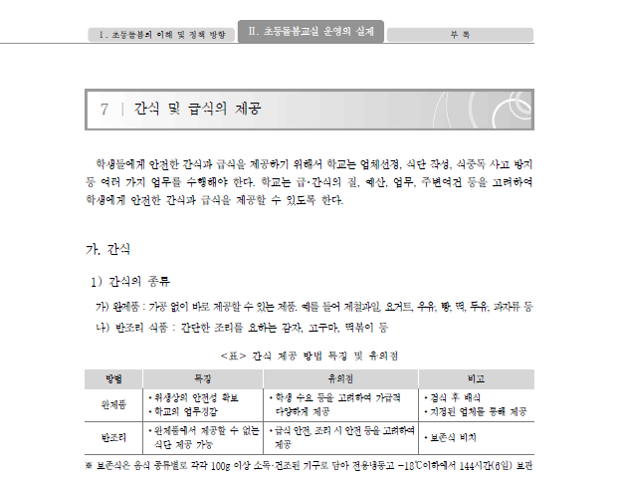

돌봄교실 간식 보존식 방법
(1회 50명 이상에게 간식을 제공하는 학교에 해당됩니다.)
-식단의 HOT메뉴(반조리식품)는 보존식을 반드시 해야합니다.
-보존식은 음식 종류별로 각각 100G 이상
소독·건조된 기구로 담아 전용냉동고 -18°C 이하에서
144시간(6일) 보관합니다.

*2014년 초등돌봄교실 운영 길라잡이

3식단
CJ프레시웨이가 제안하는 11월 간식식단
벽제초등학교
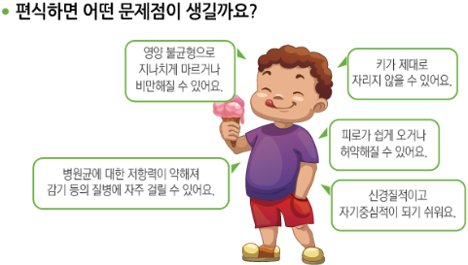
 |  |  |  |  |  |  |  |  |  |  | 2.5
 | 월 |  | 화 |  | 수 |  | 목 |  | 금
 |  |  | 1 |  | 2 |  | 3 |  | 4
1주 |  |  | 초코칩머핀 웰키즈건강음료 |  | 뚜레쥬루단팥빵 바나나우유 |  | 딸기랑떡 청포도플리또 |  | 참참바 바나나

 |  |  | 165.0 | 4.0 | 415.0 | 11.0 | 198.6 | 7.4 | 190.0 | 3.0
 | 7 |  | 8 |  | 9 |  | 10 |  | 11
2주 | 우리밀우유만쥬 항아리단지우유 |  | 크랜베리치킨샌드위치 복숭아요플레 |  | 땅콩크림빵(뚜레쥬르) 검은콩우유 |  | 고구마경단(종로복떡) 앙팡플러스요구르트 |  | 초코링도넛(신라) 망고파인플리또

 | 162.1 | 1.8 | 147.6 | 2.4 | 300.0 | 5.8 | 252.3 | 4.6 | 190.0 | 2.0
 | 14 |  | 15 |  | 16 |  | 17 |  | 18
3주 | 바나나맛아몬드견과 덴마크요구르트딸기 |  | 터닝메카드 초코스틱 요구르트 |  | 유기농포도와야채 뚜레쥬루고구마케익 |  | 찹쌀떡 자일로스식혜 |  | 조각키위 치즈머핀(뚜레쥬루)

 | 70.0 | 7.3 | 85.8 | 3.2 | 510.0 | 9.0 | 180.8 | 5.3 | 275.0 | 7.0
 | 21 |  | 22 |  | 23 |  | 24 |  | 25
4주 | 돌트리플바 짜요짜요 |  | 단감or사과중(선택) 소보로빵(뚜레쥬르) |  | 미니초코롤케익 요구르트 |  | 말이떡 사과나무주스 |  | 미니와플/딸기잼 과일쁘띠첼

 | 340.9 | 8.1 | 131.3 | 3.8 | 371.6 | 9.6 | 70.0 | 1.0 | 205.0 | 12.0
 | 28 |  | 29 |  | 30 |  | *위 식단은 식재수급 상황에 따라 일부 변경 될 수 있습니다. *떡 섭취 시 먹기 전에 음료를 마신 후 먹도록 지도 해 주세요. *실온보관 빵은 보통 생산 후 유통기한이 3~4일 정도로 짧습니다.
5주 | 인포켓치즈 크랜베리핑크파운드 요구르트 |  | 감귤 더 건강한핫도그 |  | 촉촉부드러운치즈케익 딸기요구르트

 | 115.0 | 2.0 | 106.0 | 3.0 | 368.0 | 12.0
★다음 식품은 알레르기를 유발 할 수 있습니다★ ①난류(가금류),②우유,③메밀,④땅콩,⑤대두,⑥밀,⑦고등어,⑧게,⑨새우,⑩돼지고기,⑪복숭아,⑫토마토,⑬아황산염 *품목별 알레르기 유발가능* <빵류:①②④⑥⑬우유:②두유:⑤주스류:⑪⑫⑬>

